主副图卖点表
P60716 主副图卖点展示说明表 来源：P60716文件夹原图。表格保持目录读取顺序，建议排序列为整组推荐顺序。 尺寸、材质与性能表述以图片标注为依据。转化作用属于策略判断，非实测销售效果。

原始编号 | 用户原图 | 画面参考 | 图片用途 | 核心卖点说明 | 转化作用 | 消费者心理 | 图片建议排序 | 文案修改 | 列1
图片01 P60716-01.jpg | 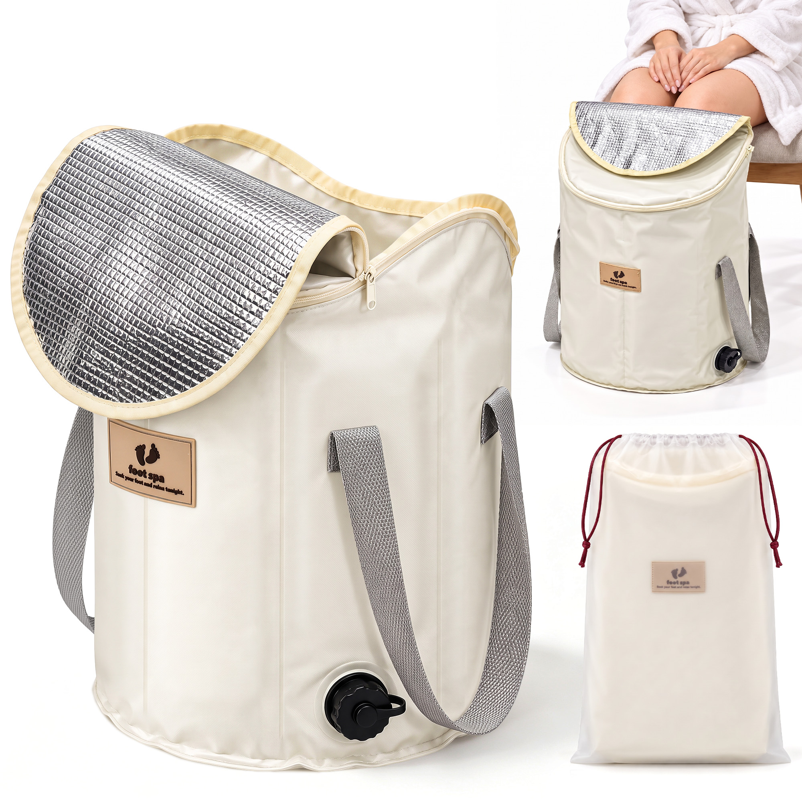 | 白底组合展示展开桶体、银色盖内层、灰色提手、排水口，右侧展示使用场景和束口袋。 | 产品概览图；收纳展示 | 集中呈现桶盖、提手、排水口和收纳袋，帮助理解整体结构与使用状态。 | 帮助快速了解整体配置，但与其他单图信息重复。 | 产品长什么样？怎样使用和收起来？ | 第9张：补充整体概览，核心功能单图优先。
图片02 P60716-02.jpg | 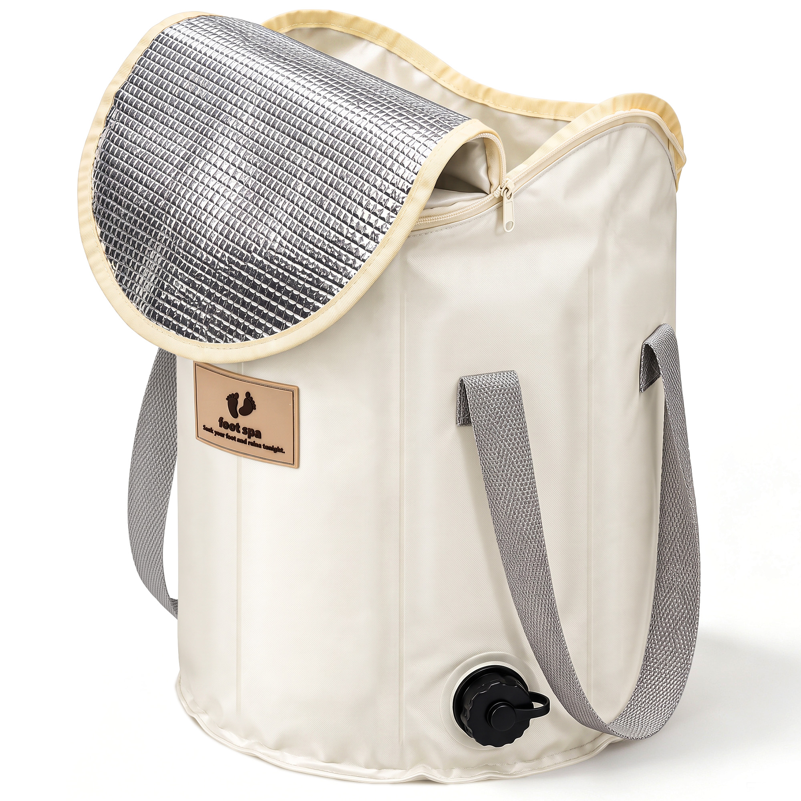 | 白底单品斜侧展示，桶盖翻开，桶身、双提手、拉链和排水口清晰可见。 | 主图候选；外观图 | 主体突出，便于快速识别深桶形态与盖子、提手、排水口等结构。 | 建立第一印象，帮助浏览时辨认产品。 | 这是什么产品？外观与结构是否符合需要？ | 第1张：主体清晰，作为整组的产品识别入口。
图片03 P60716-03.jpg | 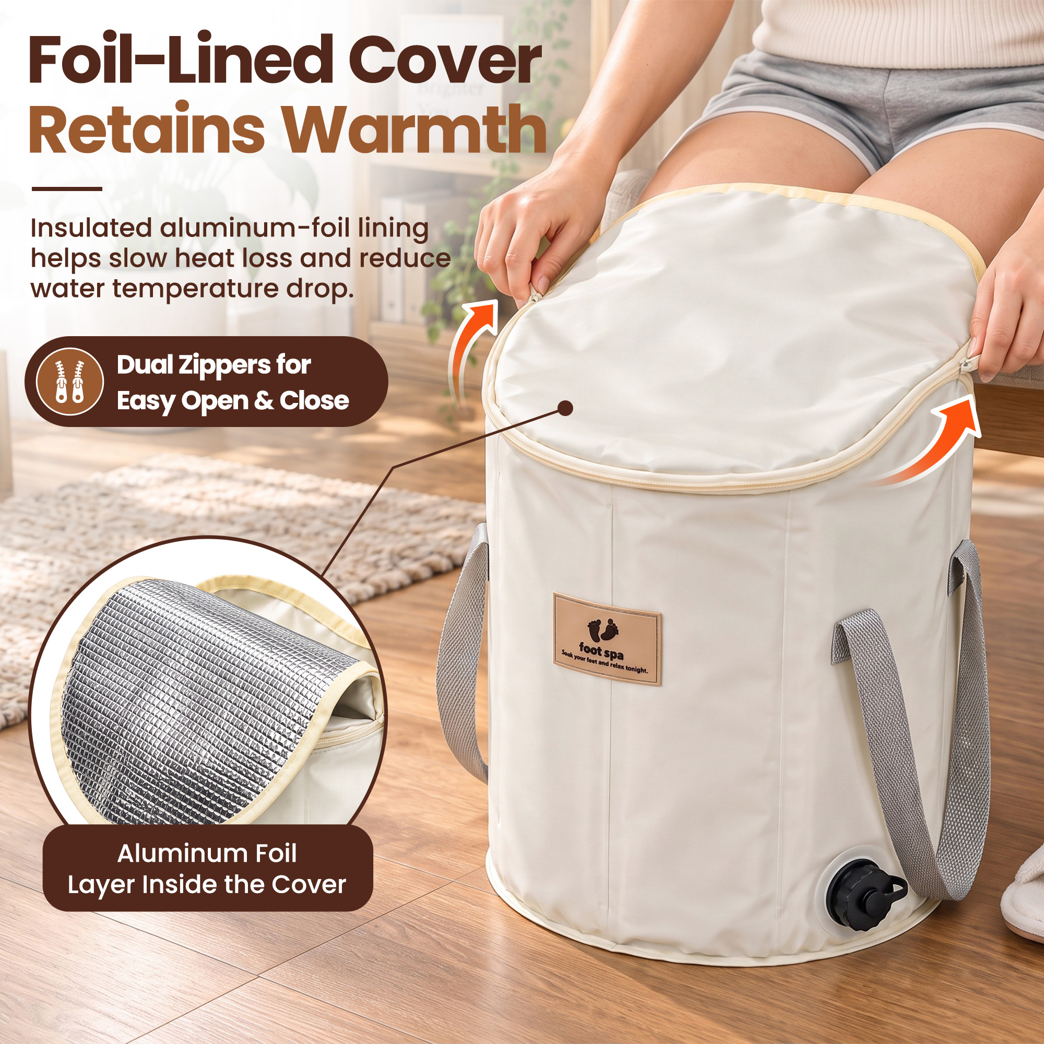 | 居家泡脚场景，双手拉合桶盖，箭头指向双拉链，圆形特写展示银色内层。文案强调保温。 | 桶盖功能图；材质细节图 | 双拉链便于开合。原图标注铝箔内层有助减缓热量流失， | 解释桶盖用途，回应水温下降方面的顾虑。 | 盖子有什么作用？开合方便吗？水会不会很快凉？ | 第5张：补充与舒适体验相关的桶盖功能。 | reduce water temperature drop. 改为 keeps the water warm longer. | 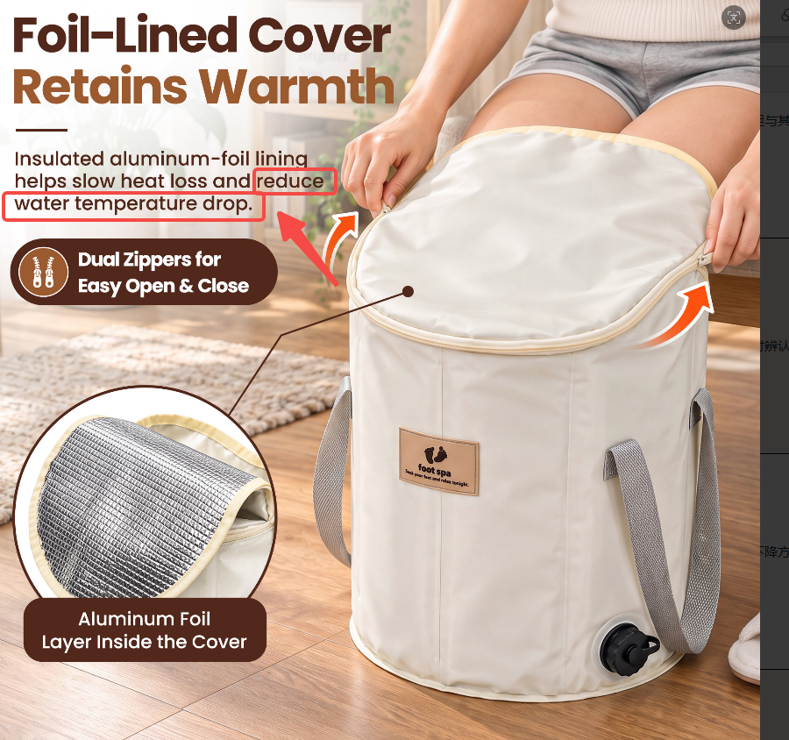
图片04 P60716-04.jpg | 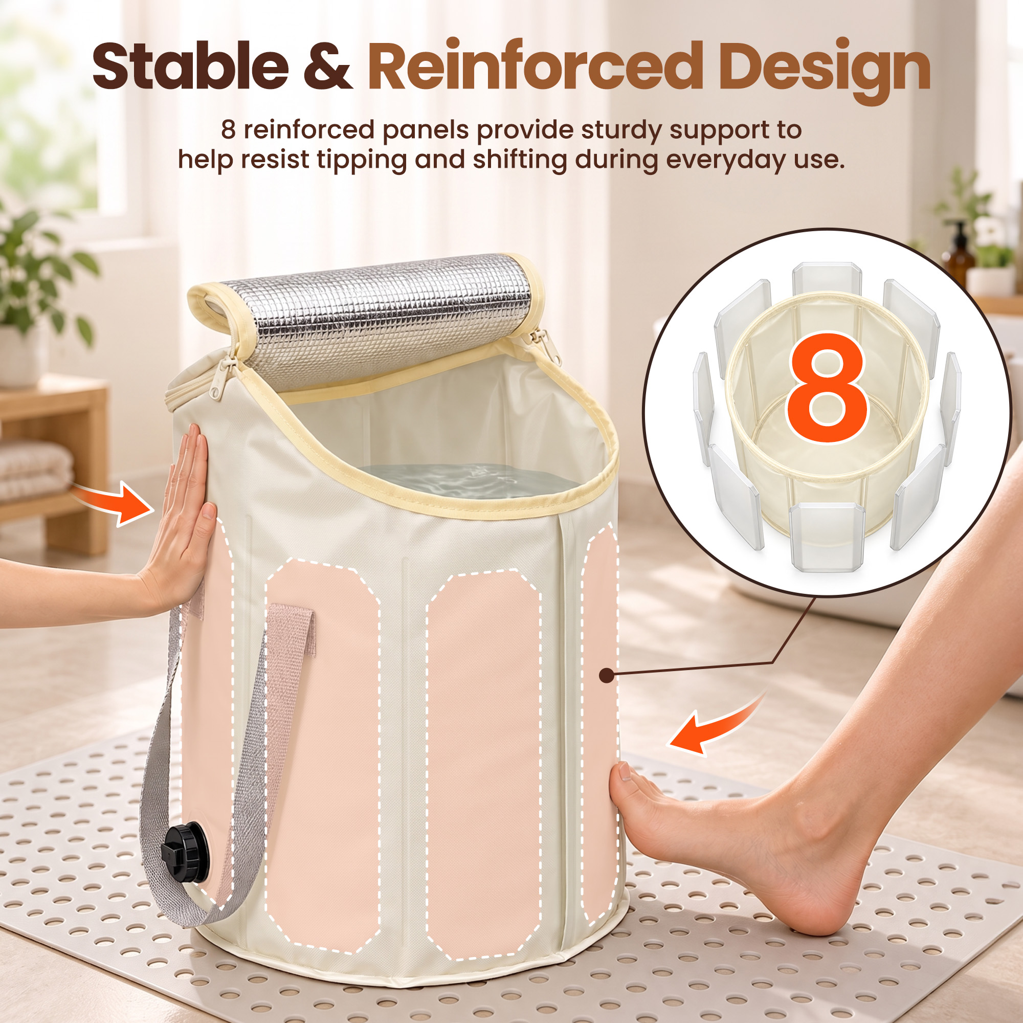 | 桶内有水，手和脚接触桶壁。虚线标出支撑区域，右侧分解示意及数字8展示加强板。 | 结构说明图；稳定性卖点图 | 原图示意8块加强板为桶壁提供支撑，回应桶体容易塌软的担忧。 | 用结构示意解释支撑设计，帮助建立使用信心。 | 装水后能立住吗？碰到桶壁会不会容易变形？ | 第6张：补充结构依据，回应柔性桶体的使用疑虑。 | 8 reinforced panels provide sturdy support to help resist tipping and shifting during everyday use. 改为 8 reinforced panels provide sturdy support, resisting tipping and shifting during daily use. | 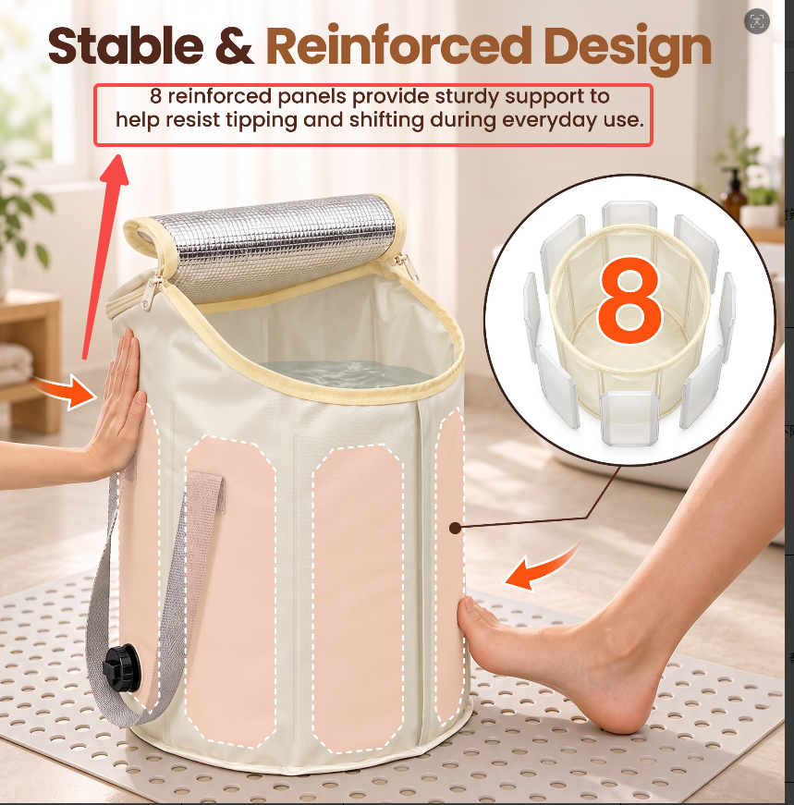
图片05 P60716-05.jpg | 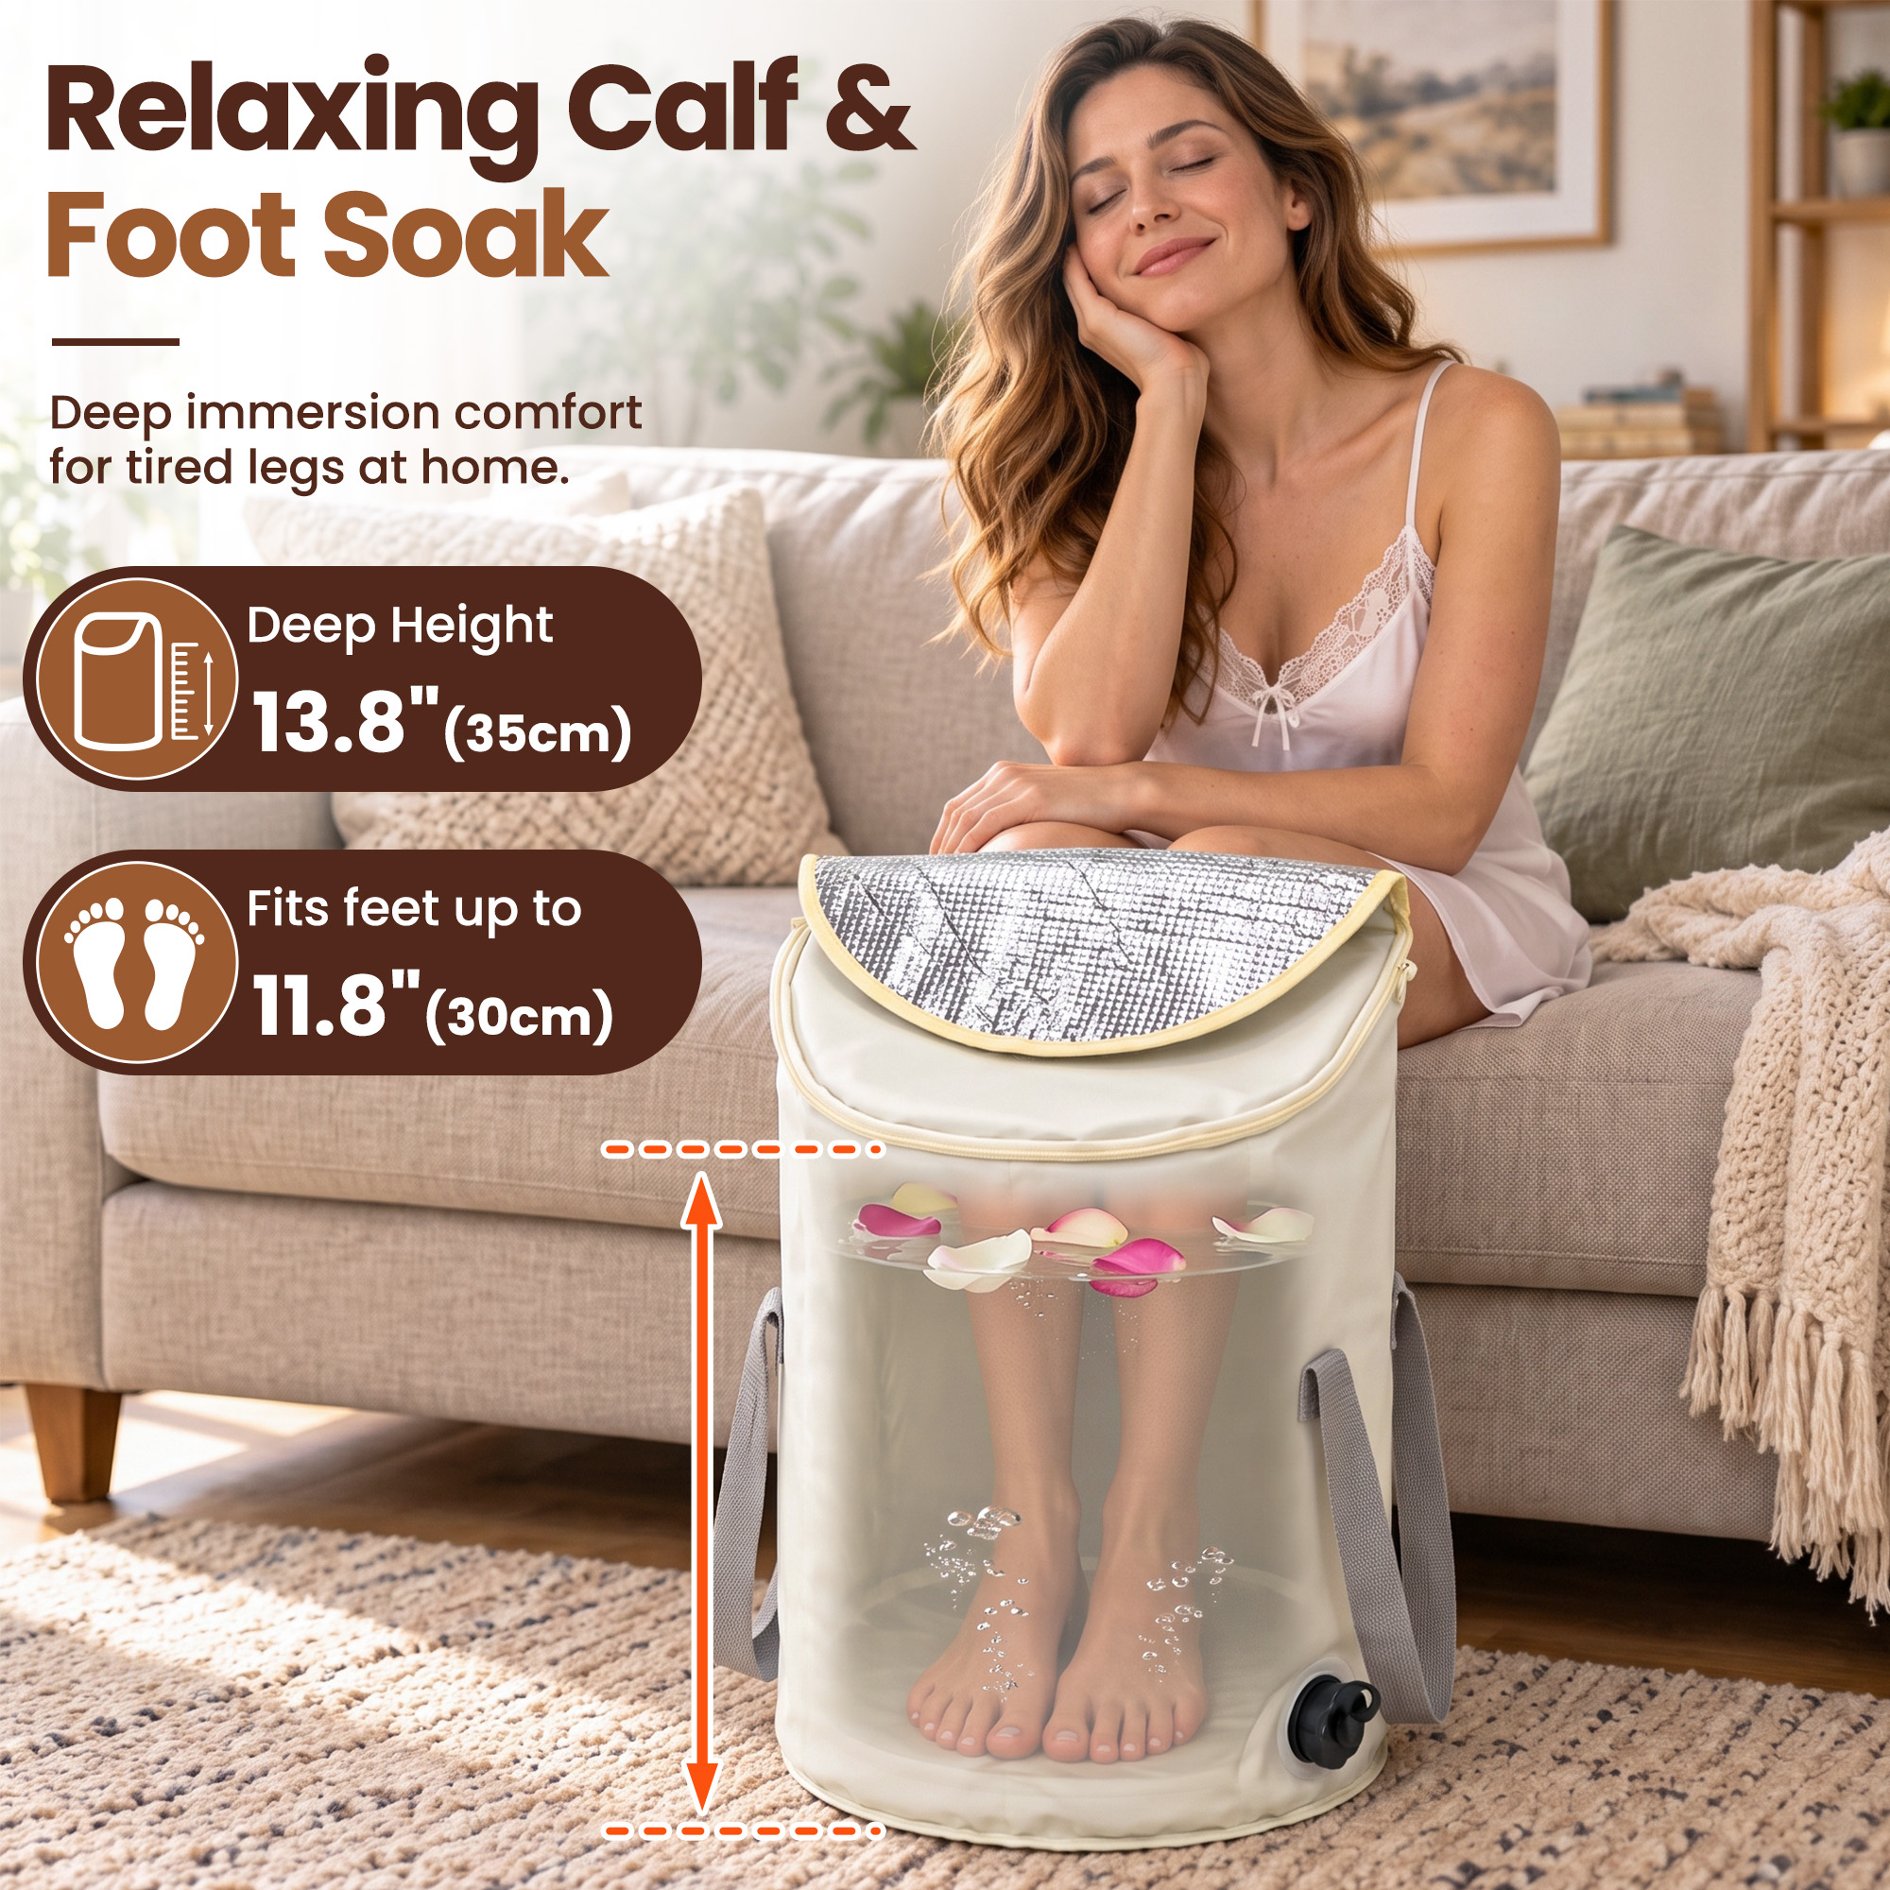 | 女性坐在沙发上泡脚，透视示意双脚、小腿和水位。标注浸泡高度35cm、适配脚长最高30cm。 | 核心利益图；尺寸适配图 | 深桶设计呈现足部与小腿浸泡体验，图示适配尺寸帮助判断是否适合自己。 | 说明深桶的使用价值，减少脚长和浸泡范围疑虑。 | 能泡到小腿吗？我的脚放得下吗？ | 第2张：直接呈现购买利益，回答关键适配问题。 | Deep Height 13.8" (35cm) 改为 Deep Soak Depth: 13.8" (35cm) Fits feet up to 11.8" (30cm) 改为 Fits Most Foot Sizes (Up to US Men's 11) | 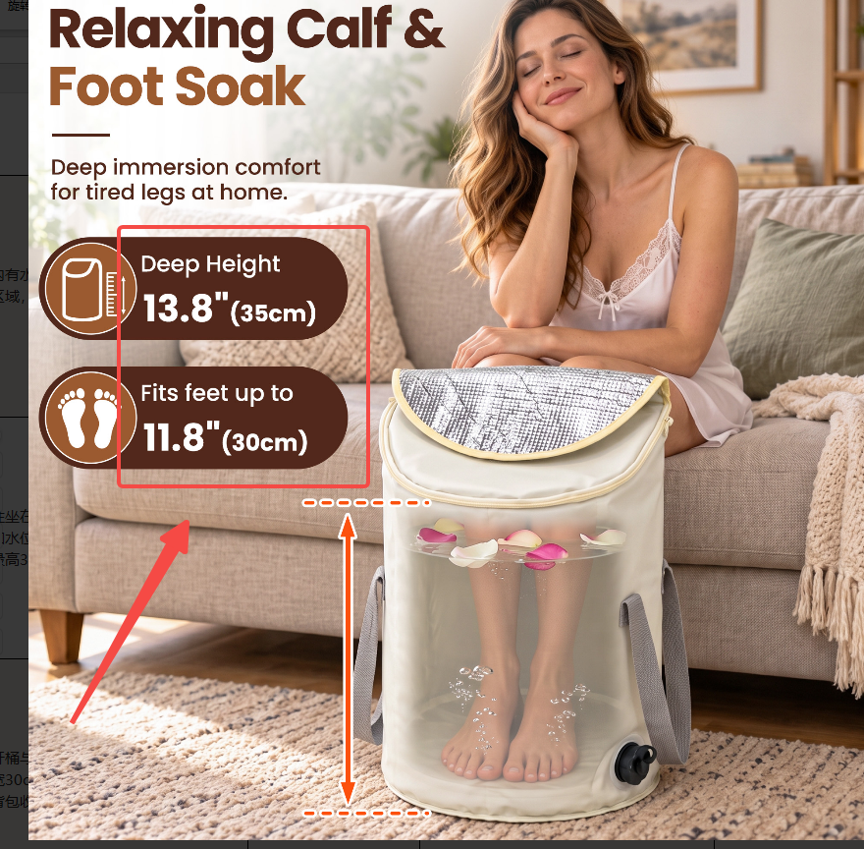
图片06 P60716-06.jpg | 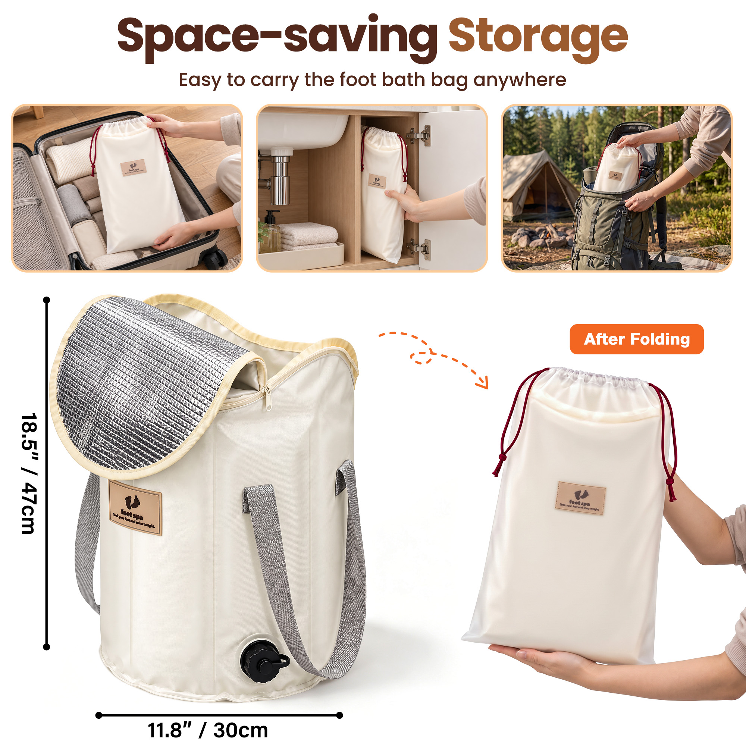 | 展开桶与装袋状态对比，标注桶高47cm、宽30cm。上方展示行李箱、柜内和露营背包收纳。 | 折叠收纳图；尺寸图 | 可折叠装袋，方便居家收纳和出行携带。展开尺寸供空间判断参考。 | 强化折叠收纳价值，回应传统泡脚桶占地方的问题。 | 不用时放哪里？出门能带吗？展开有多大？ | 第3张：突出折叠收纳这一关键选择理由。 | Easy to carry the foot bath bag anywhere 改为 Foldable & Portable—take it anywhere | 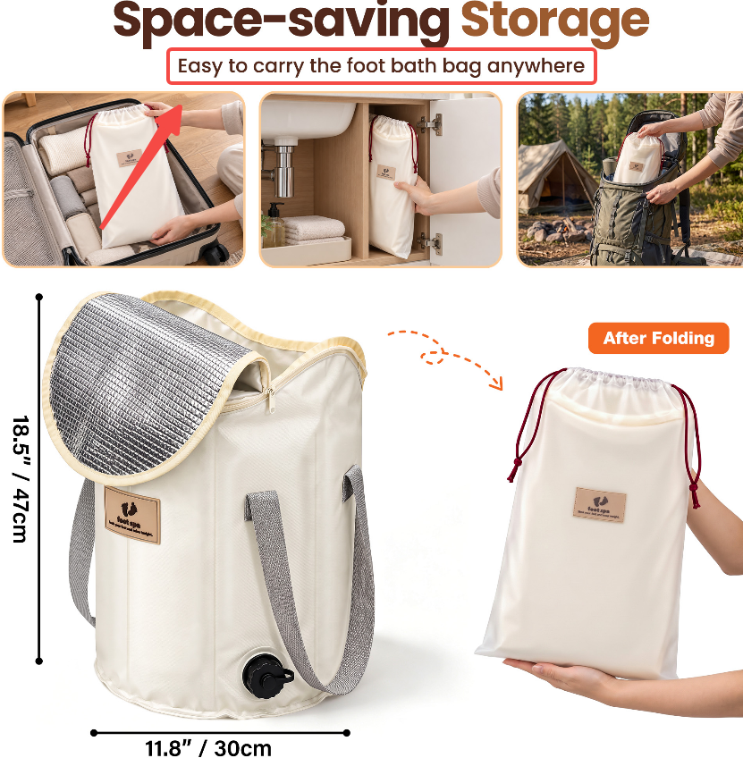
图片07 P60716-07.jpg | 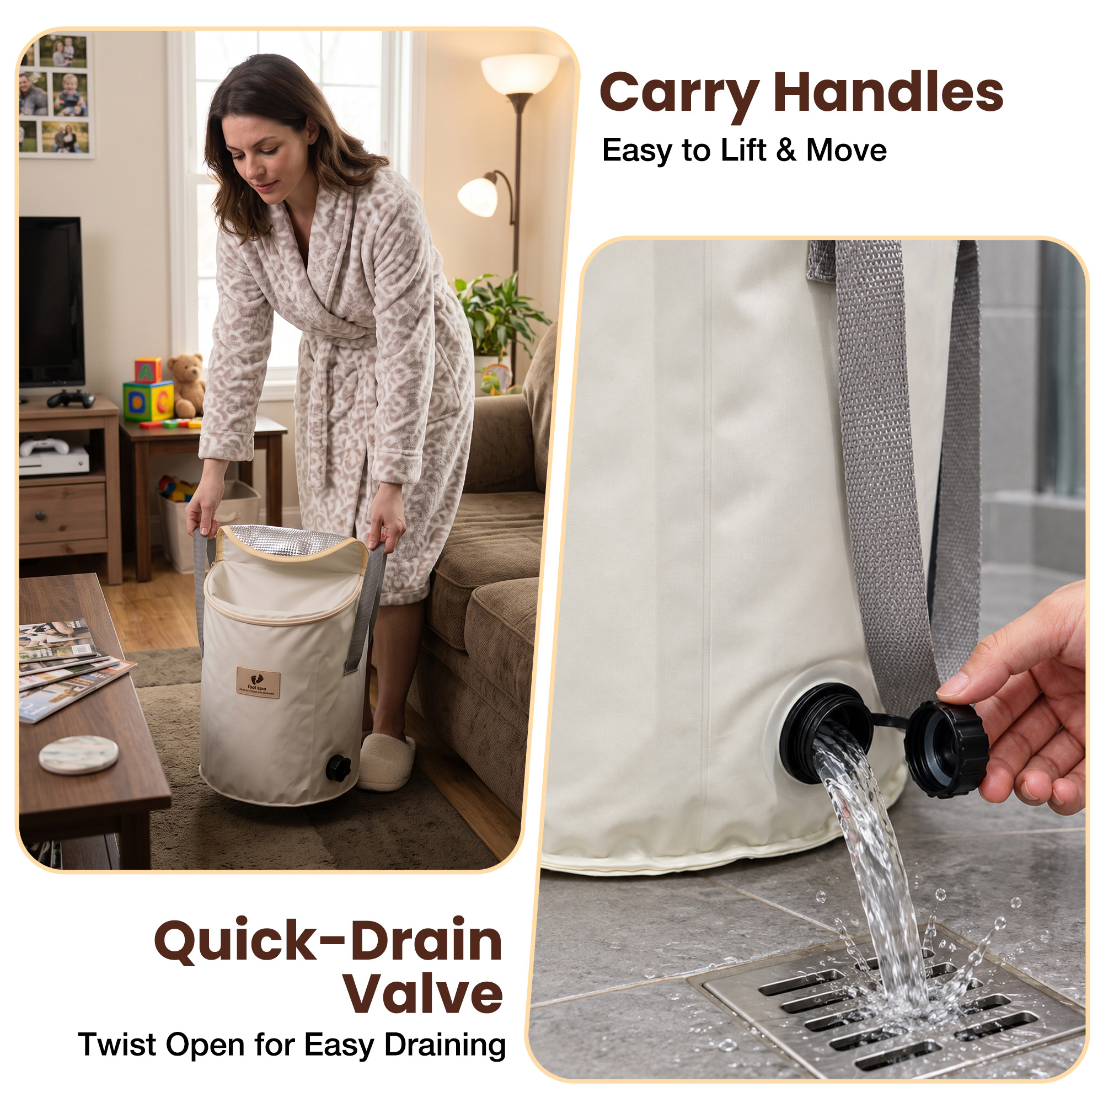 | 左侧人物双手提起桶体，右侧特写拧开排水盖后水流向地漏，配提手和排水说明。 | 排水功能图；提手说明图 | 双提手提供抓握位置，底部旋开式排水口方便放水，减少倾倒桶体的操作。 | 说明使用结束后的处理方式，回应移动和倒水麻烦的顾虑。 | 泡完怎么放水？移动桶体时抓哪里？ | 第4张：回应使用便利性，突出排水口价值。 | Twist Open for Easy Draining 改为 Twist Cap for Fast Draining | 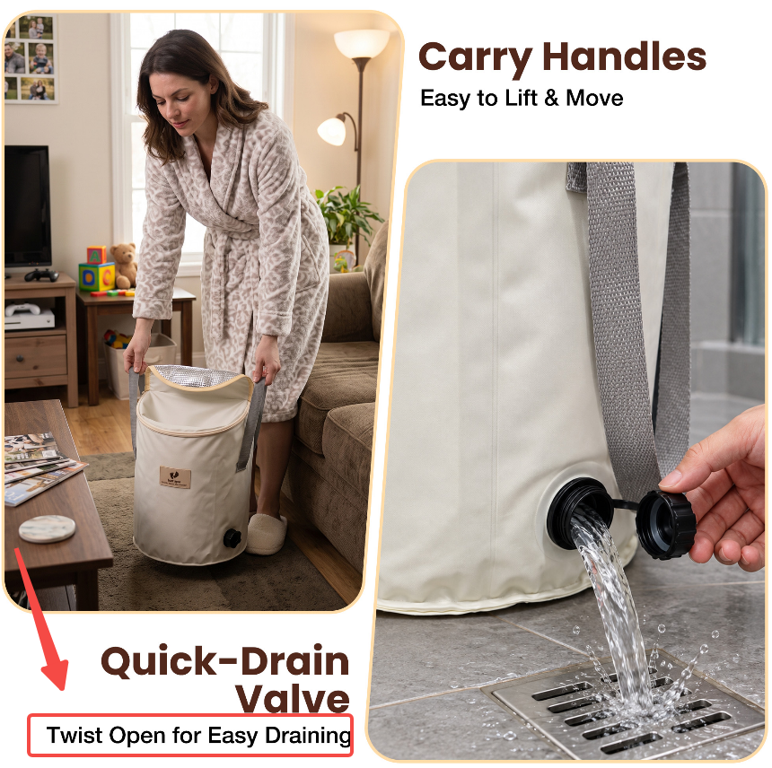
图片08 P60716-08.jpg | 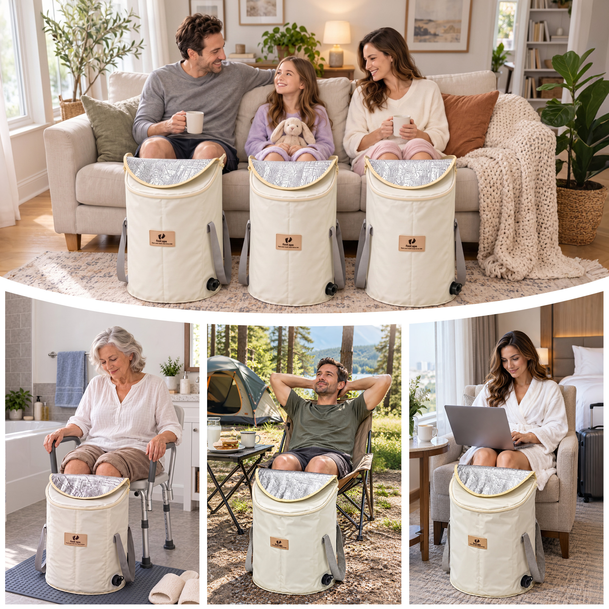 | 上方家庭成员分别使用泡脚桶，下方为浴室、露营和带行李箱的室内场景，无说明文案。 | 多场景生活方式图 | 展示居家、户外与旅居使用的可能性。人物画面不能证明年龄适用范围。 | 扩展场景联想，帮助判断产品能否融入自己的生活。 | 除了家里，旅行或露营时也能用上吗？ | 第7张：功能解释后补充场景价值。
图片09 P60716-09.jpg | 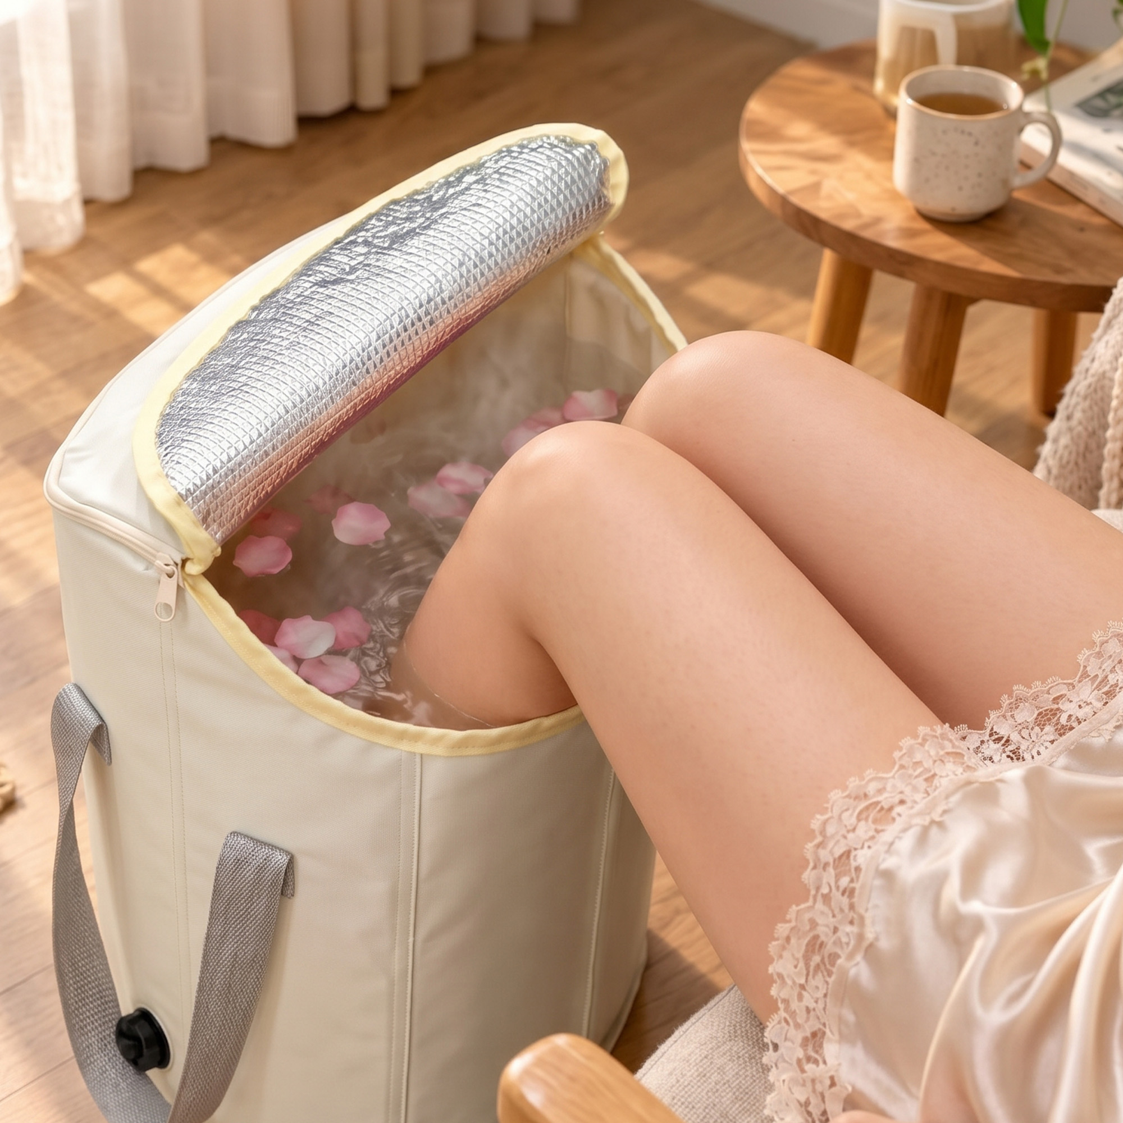 | 俯视近景展示双腿伸入桶内，水面有花瓣，銀色桶盖卷起，背景为木地板、边桌和杯子。 | 使用近景图；氛围图 | 直观呈现桶口与双腿位置及坐姿泡脚状态，没有新增清晰功能信息。 | 补充使用代入感，帮助理解桶口空间与泡脚姿态。 | 实际坐着泡脚是什么样？腿在桶口怎样放置？ | 第8张：补充体验细节，与图片05信息相近。

A+文案修改
COLLAPSIBLE FOOT BATH BASIN Deep Collapsible Foot Bath Bucket for Home Spa Comfort 改为 COLLAPSIBLE DEEP FOOT BATH BUCKET Deep, Collapsible Foot Bath Bucket for a Spa-like Soak at Home Easy Drain Outlet 改为 Quick Drain | 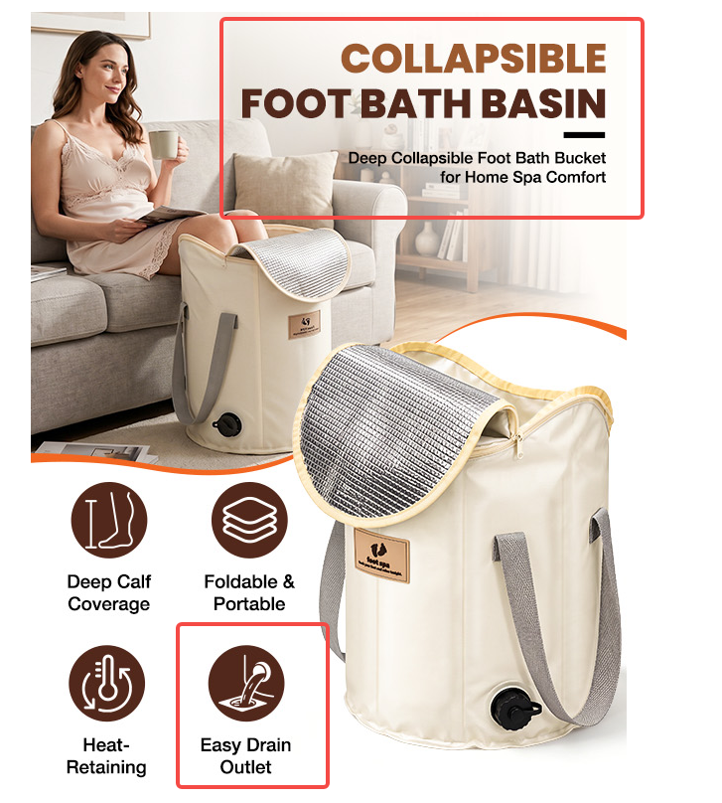
Enjoy a comfortable and relaxing footmoment. 改为 Enjoy a comfortable, relaxing foot soak at home. THICKENED FABRIC Retains heat longer, no need to reheat water repeatedly. 改为 Premium Thick Fabric Thicker material keeps water hot longer—no reheating needed. | 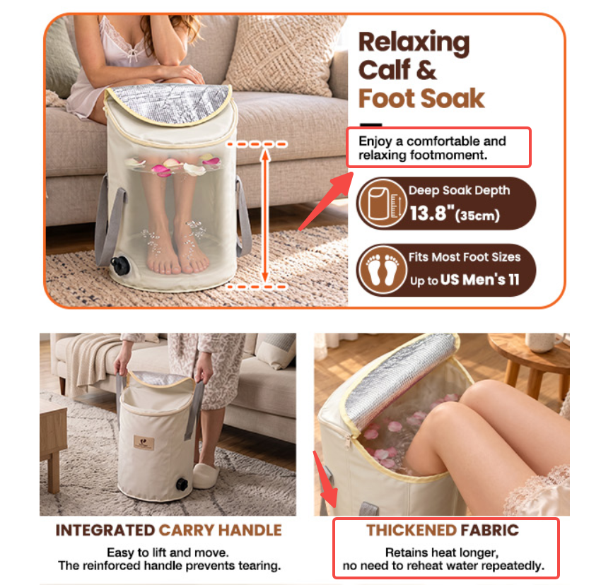
Easy for seniors to use with no effort 改为 Seniors can use it with ease | 